箱唛扫码
Factory name (工厂名称)
PO. Number(订单号) | 78647-01 78648-01
Style Code.(款号) | 8773-028
Product Code.(产品编号) | RECYCLE CARE LABEL RECYCLE COMPONENT LABEL | Carton No.(箱号):
Inner Packages(包装方式） | 2000pcs/ bundle | 1\1
SIZE/qty (尺码/数量) | 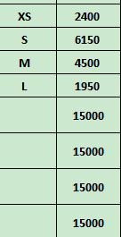
Carton Dimension（箱规） | 30*40*50 | Country of Origin：
Gross Weight（毛重） | 14.6kg | Made In China
Net Weight（净重） | 14.2kg
Remark（备注）

 | 08773028250017
 | 08773028250024
 | 08773028250031
 | 08773028250048
 | 08773028250017
 | 08773028250024
 | 08773028250031
 | 08773028250048

